상품제안서
샤오미 내츄럴펜 5P 펜파우치 | 상품코드: S39250

 |  |  |  |  |  |  | 02-713-8555 | www.synergygift.co.kr
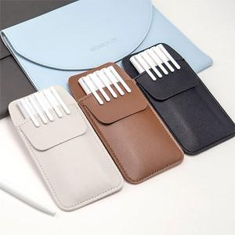

【상세/제작정보】 | <p><span style="font-size: 14pt;">※ 펜파우치에 인쇄 가능합니다.</span></p><p><span style="font-size: 14pt;">※ 볼펜 개별 인쇄 별도 문의 바랍니다.</span></p>

【인쇄/포장옵션】 | 실크, 레이저, 컬러필름전사 / 포장지포장

【공급단가】 | 수량 | 50~ | 100~ | 500~ | 1,000~ | 3,000~
*VAT별도 | 단가 | 6,050원 | 5,800원 | 5,400원 | 5,280원 | 5,180원

【상품 URL】 | https://www.synergygift.co.kr:443/src/goods_detail.php?gdno=39250

